画面遷移図
トップページ

ログイン画面
「ログイン」
ボタン押下
管理者画面
管理者が
ログインした場合

「検索」
ボタン押下
検索結果表示 （ホーム画面）

新規投稿画面
「新たな良い旅」
ボタン押下

マイページ画面
「マイページ」
ボタン押下
編集画面
「編集」
ボタン押下
各投稿
クリック
投稿詳細画面（自分）

投稿詳細画面（他ユーザー）
他ユーザーの投稿一覧
「みんなの酔い旅」
クリック
各投稿
クリック
いいね機能あり

「ログアウト」
ボタン押下
ログアウト画面

新規登録画面
「新規登録」
ボタン押下

画面項目定義
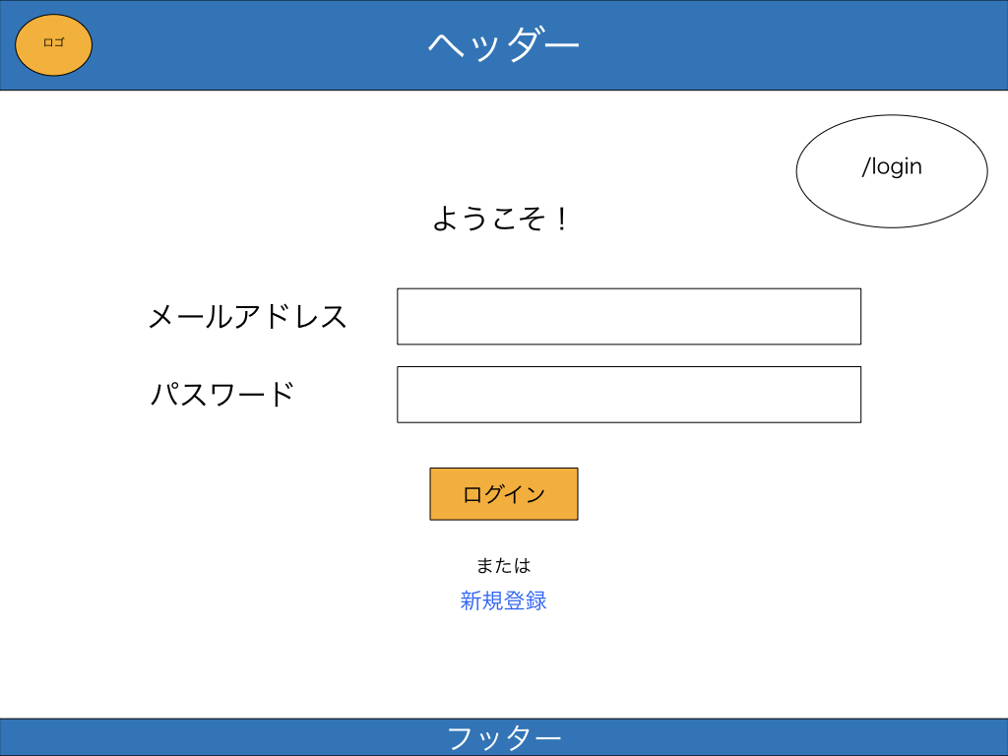
画面No.
1
画面名
ログイン画面
概要
ログイン画面。新規登録へのリンクあり。
ログインしたら/homeに飛ぶ。

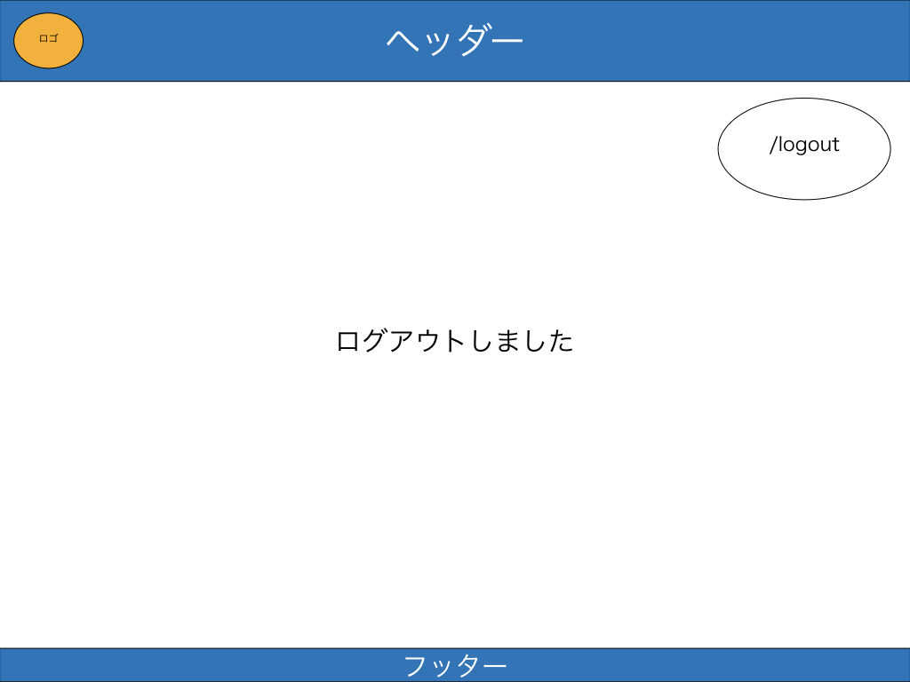
画面No.
2
画面名
ログアウト画面
概要
ログアウトの画面。

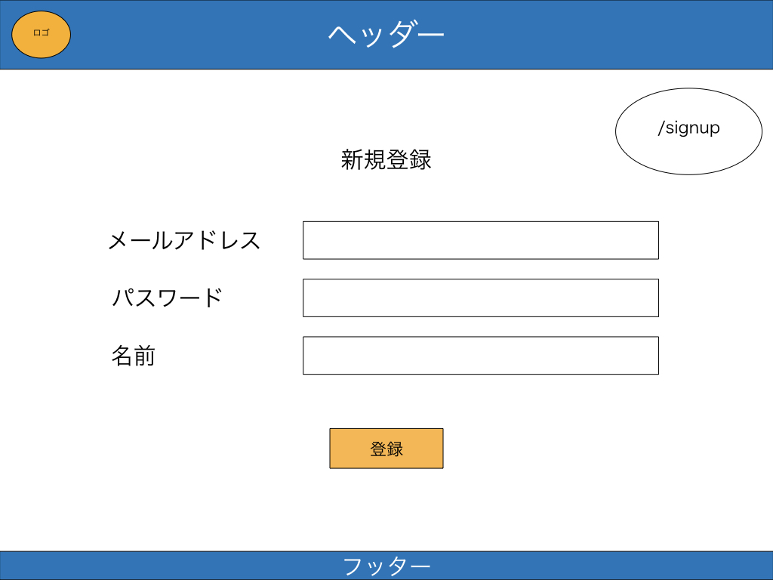
画面No.
3
画面名
新規登録画面
概要
アカウント新規登録する画面。

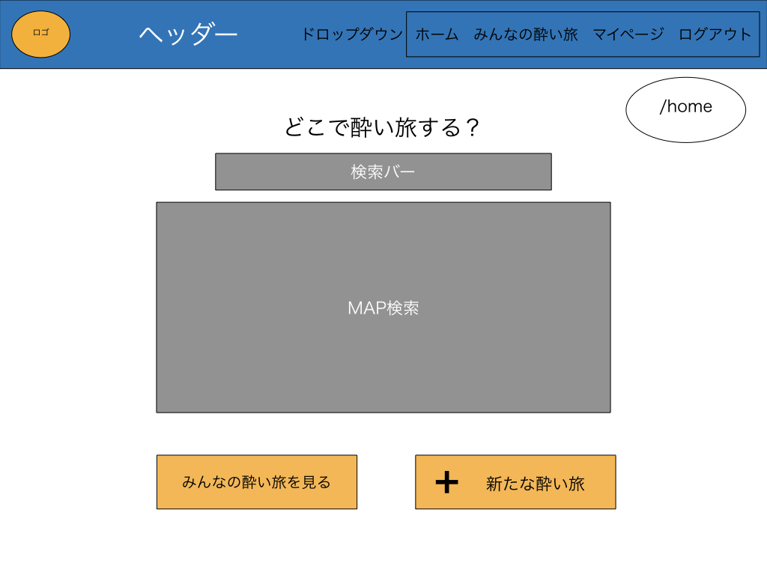
画面No.
4
画面名
ホーム画面
概要
基本の画面。
検索機能、他のユーザーの投稿リンク。

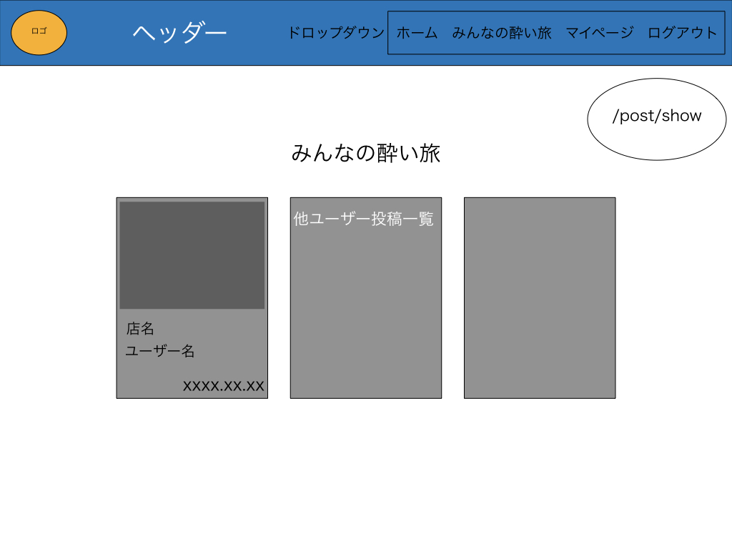
画面No.
5
画面名
他ユーザーの投稿一覧画面
概要
投稿一覧画面。
他ユーザーが投稿した一覧を見ることができる。

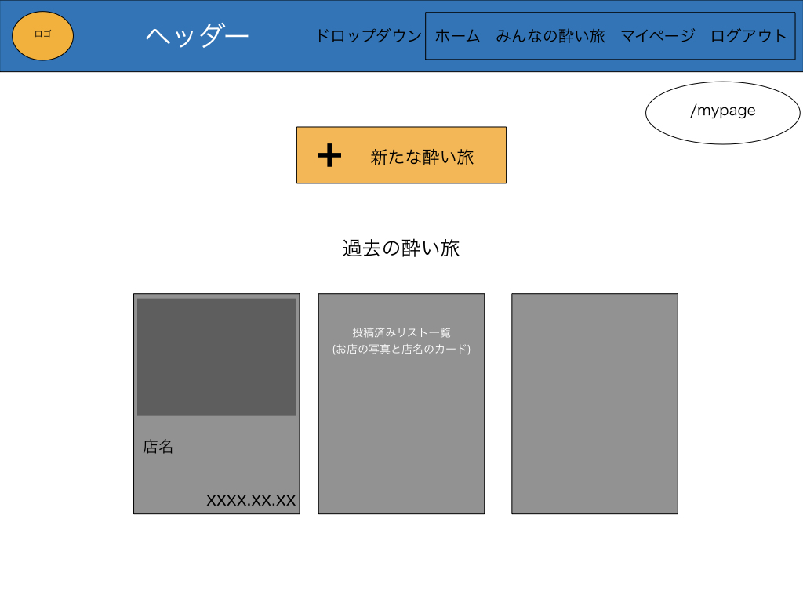
画面No.
6
画面名
マイページ画面
概要
マイページの画面。
新規レビュー投稿と自分の過去のレビュー投稿一
覧が閲覧可能。

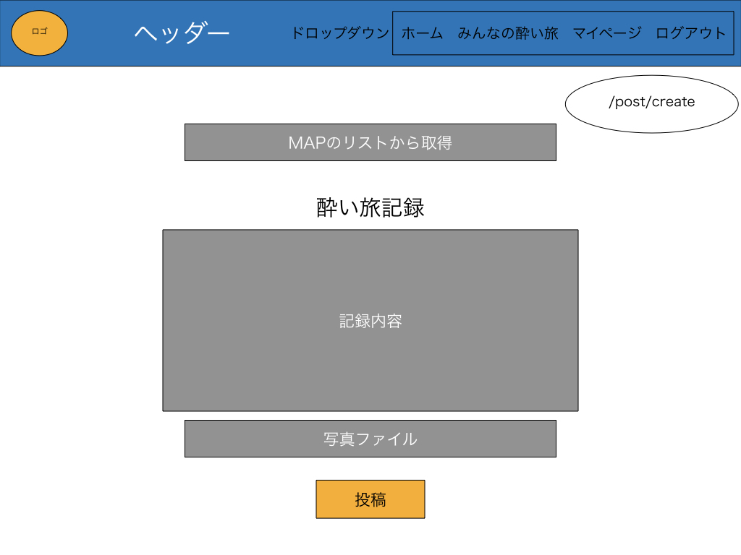
画面No.
7
画面名
新規投稿画面
概要
レビューを新規投稿できる画面。
Google map APIを使用して、
店名を自動で表示されるようにする。
コメントと、写真を添付可能。

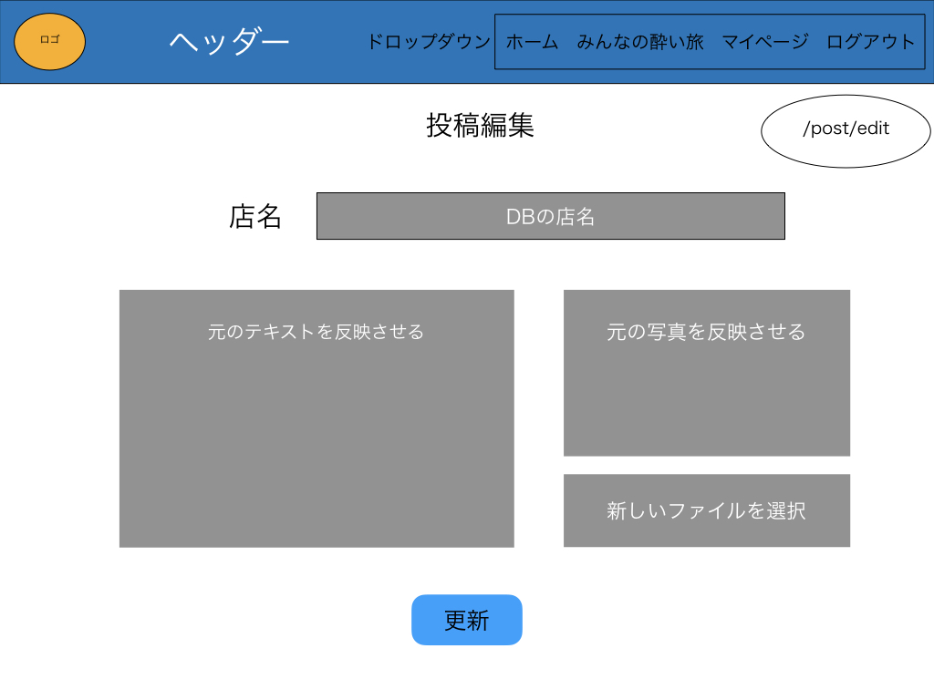
画面No.
8
画面名
編集画面
概要
自分がレビュー記事の編集画面。

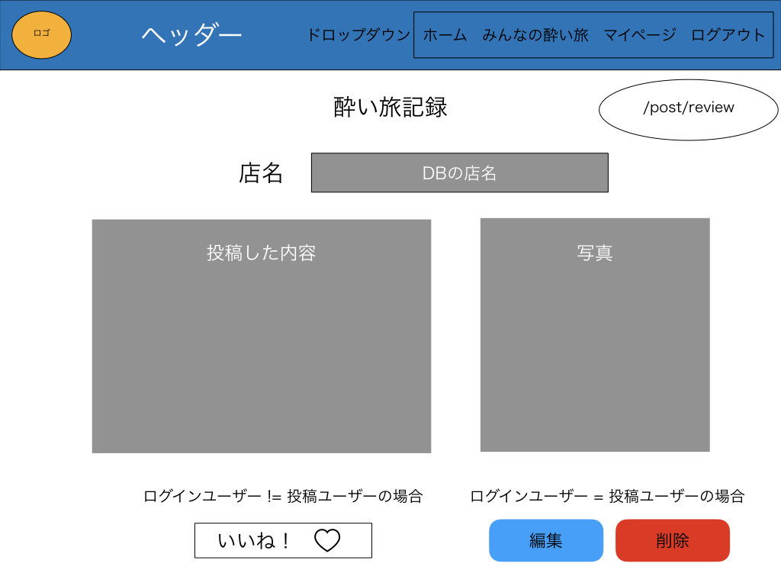
画面No.
9
画面名
各投稿詳細画面
概要
投稿した記事の詳細画面。
いいねボタンを押せるようにする。

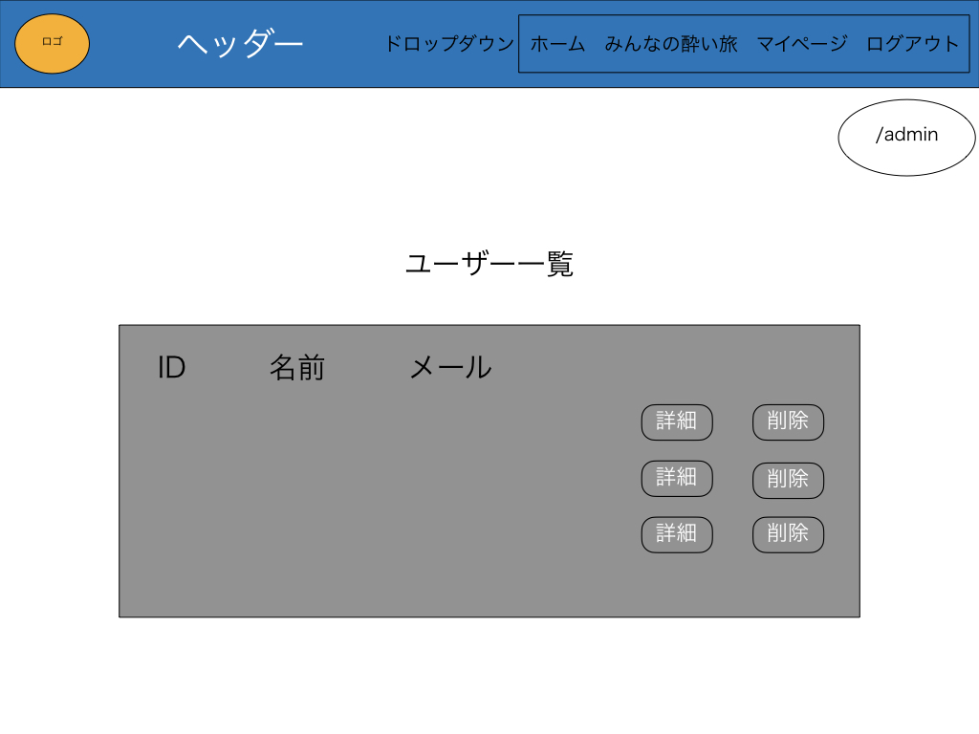
画面No.
10
画面名
管理者画面
概要
管理者でログインした時の画面。
ユーザー管理、投稿管理ができるようにする。
ユーザー名をクリックすると、投稿記事一覧に飛
ぶ。（画面No.11）

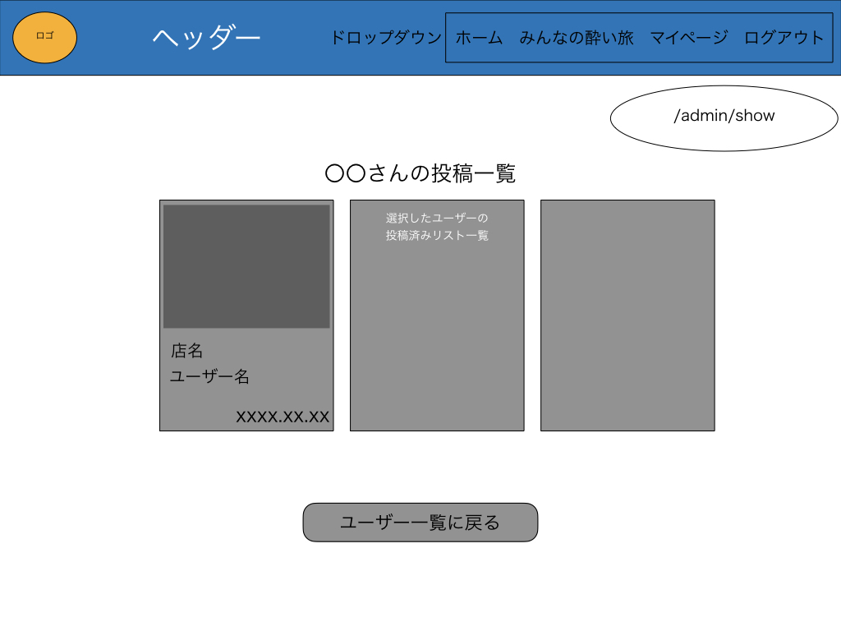
画面No.
11
画面名
管理者画面
概要
管理者でログインし、投稿記事管理ができるよう
にする。

